2021_07_data
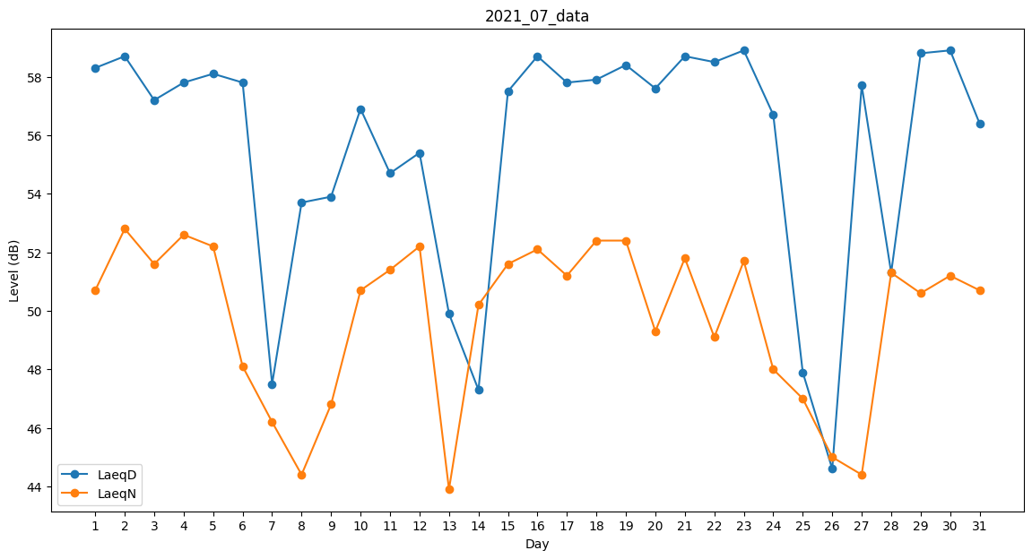
Day | LaeqD | LaeqN
1 | 58.3 | 50.7
2 | 58.7 | 52.8
3 | 57.2 | 51.6
4 | 57.8 | 52.6
5 | 58.1 | 52.2
6 | 57.8 | 48.1
7 | 47.5 | 46.2
8 | 53.7 | 44.4
9 | 53.9 | 46.8
10 | 56.9 | 50.7
11 | 54.7 | 51.4
12 | 55.4 | 52.2
13 | 49.9 | 43.9
14 | 47.3 | 50.2
15 | 57.5 | 51.6
16 | 58.7 | 52.1
17 | 57.8 | 51.2
18 | 57.9 | 52.4
19 | 58.4 | 52.4
20 | 57.6 | 49.3
21 | 58.7 | 51.8
22 | 58.5 | 49.1
23 | 58.9 | 51.7
24 | 56.7 | 48
25 | 47.9 | 47
26 | 44.6 | 45
27 | 57.7 | 44.4
28 | 51.3 | 51.3
29 | 58.8 | 50.6
30 | 58.9 | 51.2
31 | 56.4 | 50.7

